4_여의도시범
 |  |  |  |  |  |  |  |  |  |  | fact check

단지명

비례율
 |  |  |  | 수치(백만원) | 출처위치(PDF페이지)
 | 종후자산총액 |  |  | 6,176,900 | pdf 26
 | 사업비총액 |  |  | 2,729,300 | pdf 26
 | 종전자산총액 |  |  | 3,612,300 | pdf 26
 | 비례율 |  |  | 95.44% | pdf 26

건축개요
 |  |  |  | 수치 | 출처위치 | 추정시 근거
 | 대지면적 |  |  | 88958.7 | pdf 15

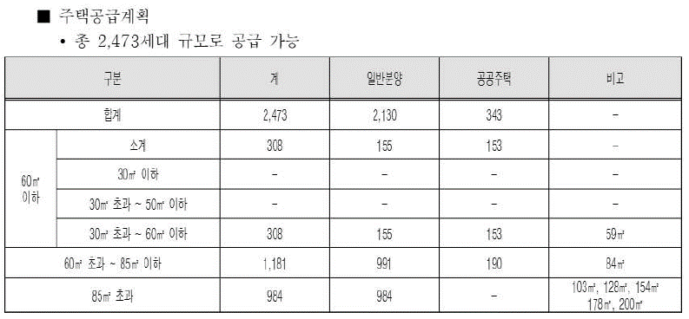
 | 연면적 |  |  |  |  |  |  |  |  |  |  |  | pdf 25 |  |  |  |  |  |  |  | pdf 23
 | 지상 |  |  | 355,826 |  | 399.99% | 용적률 | pdf 15
 | 지하 |  |  | 254,684
 | 합계 |  |  | 610,510 |  | 정답은 565,977.06 이라는데…그러면 로직이 안맞아
 |  |  |  |  |  | 565766.06

세대구성 | 세대수
 |  |  |  | 수치 | 출처위치 | 추정시 근거
 | 총세대수 |  |  | 2473 | pdf 25
 | 임대세대수 |  |  | 343 | pdf 25
 | 조합원수 |  |  | 1584 | pdf 25
 | 일반분양수 |  |  | 546 | pdf 25


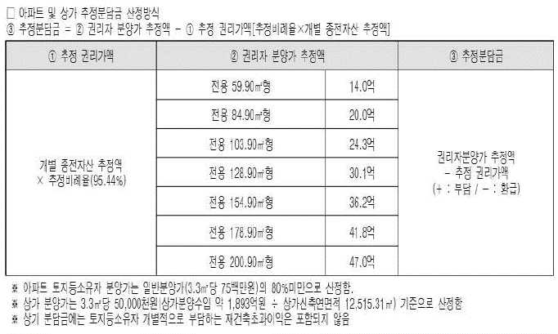
세대구성 | 타입별 면적 |  |  |  |  |  |  |  |  |  |  |  | pdf 26 |  |  |  |  |  |  |  | pdf 26
 |  |  |  |  |  |  |  |  |  |  |  |  |  |  |  |  |  |  |  |  |  |  |  |  |  | 전유 | 조분가 | 분양 | 조분평단가 | 일분평단가
 | 총세대수 |  |  |  |  |  |  |  |  |  |  |  |  |  |  |  |  |  |  |  |  |  |  |  |  | 59.9 | 1400 | 80 | 57.851239669 | 75 | 0.77134986226
 |  |  |  |  |  |  |  |  |  |  |  |  |  |  |  |  |  |  |  |  |  |  |  |  |  | 84.9 | 2000 | 113.38898164 | 58.308754101
 |  |  |  |  |  |  |  |  |  |  |  |  |  |  |  |  |  |  |  |  |  |  |  |  |  | 103.9 | 2430 | 138.76460768 | 57.851239669
 |  |  |  |  |  |  |  |  |  |  |  |  |  |  |  |  |  |  |  |  |  |  |  |  |  | 128.9 | 3010 | 172.15358932 | 57.799626849
 |  |  |  |  |  |  |  |  |  |  |  |  |  |  |  |  |  |  |  |  |  |  |  |  |  | 154.9 | 3620 | 206.87813022 | 57.84537078
 |  | 타입 | 전유 | 분양 | 세대수 | 분양가/(평당) | 세대단가 | 분양총액 | 계약면적 | 연면적누계 |  |  |  |  |  |  |  |  |  |  |  |  |  |  |  | 178.9 | 4180 | 238.93155259 | 57.833223233
 | 조분 | 85초과 | 149.42919308 | 199.6 | 984 | 58 | 3,501 | 3,445,459 | 336.38057437 | 330,998 | pdf 25 |  |  |  |  |  |  |  |  |  |  |  |  |  |  | 200.9 | 4700 | 268.31385643 | 57.906774885
 |  | 60~85 | 84.9 | 113.4 | 600 | 58 | 1,989 | 1,193,646 | 191.11868421 | 114,671 | pdf 25
 |  | 30~60 | 59.9 | 80.0 |  |  |  |  |  |  | pdf 25

 | 조분 | 85초과 |  |  |  |  |  |  |  |  | pdf 25
 |  | 60~85 | 84.9 | 113.4 | 391 | 75 | 2,573 | 1,005,852 | 191.11868421 | 74,727 | pdf 25
 |  | 30~60 | 59.9 | 80.0 | 155 | 75 | 1,815 | 281,325 | 134.04326797 | 20,777 | pdf 25

 | 공공주택 | 60~85 | 84.9 | 113.4 | 190 | 6 | 206 | 39,102 | 191.11868421 | 36,313 | pdf 23 | 36,312.55
 |  | 30~60 | 59.9 | 80.0 | 153 | 6 | 145 | 22,216 | 134.04326797 | 20,509 | pdf 23 | 20,508.62

 | 근생 |  |  |  |  | 50 |  | 189,300 | 12515.31 | 12,515

 |  |  |  |  |  |  |  | 2,731,441 | 85 초과 제외
 |  |  |  |  |  |  |  | 3,445,459 | 85 초과 분양가
 |  |  |  |  |  |  |  | 6,176,900 | 총 분양가
 |  |  |  |  |  |  |  |  | 연면적 계 | 610,510 | 역산 추정

비례율 재산정

 | 종전자산

 | 구분 |  | 전용 면적(m2) | 공급 면적(m2) | 건물 면적(m2) | 대지 지분(m2) | 세대수 | 형별평균가격 (백만원) | 추정금액 (백만원)
 | 아파트 |  | 60.96 |  |  |  | 216 |  | 1555.9 | 336,074 | pdf 26
 |  |  | 79.24 |  |  |  | 672 |  | 1852.04 | 1,244,571 | pdf 26
 |  |  | 118.12 |  |  |  | 360 |  | 2387.08 | 859,349 | pdf 26
 |  |  | 156.99 |  |  |  | 336 |  | 2964.5 | 996,072 | pdf 26

 | 상가 | 지하 |  |  |  |  |  |  | 1330
 |  | 지상 |  |  |  |  |  |  | 2030

 |  |  |  |  |  |  |  |  |  | 3,436,066 | 상가 제외
 |  |  |  |  |  |  |  |  |  | 176,234 | 상가
 |  |  |  |  |  |  |  |  |  | 3,612,300 | 상가포함

 | 사업비
 |  |  | 연면적m2 | 공사비 | 기타사업비 | 사업비
 |  |  | 610,510 | 2,099,462 | 629,838 | 2,729,300
 |  |  | *) 역산 추정 | 평단가 | 0.30 |  | *) 기타사업비 비율이 다소 높은편, 다만 제시자료 적용
 |  |  |  | 11.37 | 참고 : 26.04 기준 950만원

 | 비례율
 |  | 종후 | 사업비 | 종전 | 비례율
 |  | 6,176,900.0 | 2,729,300 | 3,612,300 | 95.44%

변수 재설계

 | 변수 |  |  | 평단가(백만원) | 구분
 |  | 일반분양가 |  | 75.0 | 공급평당
 |  | 조합원분양가 |  | 58.0 | 공급평당
 |  | 공사비 |  | 11.37 | 연면적평당

변수에 따른 비례율 재산정

 | 종후

 |  | 타입 | 전유 | 분양 | 세대수 | 분양가/(평당) | 세대단가 | 분양총액 | 계약면적 | 연면적누계
 | 조분 | 85초과 | 149.42919308 | 199.6 | 984 | 58.0 | 3,501 | 3,445,459 | 0 | -
 |  | 60~85 | 84.9 | 113.4 | 600 | 58.0 | 1,989 | 1,193,646 | 0 | -
 |  | 30~60 | 59.9 | 80.0 | 0 | 58.0 | 1,404

 | 조분 | 85초과
 |  | 60~85 | 84.9 | 113.4 | 391 | 75.0 | 2,573 | 1,005,852 | 0 | -
 |  | 30~60 | 59.9 | 80.0 | 155 | 75.0 | 1,815 | 281,325 | 0 | -

 | 공공주택 | 60~85 | 84.9 | 113.4 | 190 | 6 | 206 | 39,102 | 0 | -
 |  | 30~60 | 59.9 | 80.0 | 153 | 6 | 145 | 22,216 | 0 | -

 | 근생 |  |  |  |  | 50 |  | 189,300 | 12515.31 | 12,515

 |  |  |  |  |  |  |  | 6,176,900 | 85 초과 제외

 | 사업비
 |  | 공사비 | 연면적m2 | 공사비 | 기타사업비 | 사업비
 |  | 11.37 | 610,510 | 2,099,804 | 629,941 | 2,729,746

 | 비례율
 |  | 종후 | 사업비 | 종전 | 비례율
 |  | 6,176,900.0 | 2,729,746 | 3,612,300 | 95.43%

 |  |  |  |  |  |  |  |  |  |  |  |  |  |  |  |  |  |  |  |  | *) 공개 버전은 84 가는것만 하는것도 답일듯!!
 |  |  |  |  |  |  |  |  |  |  |  |  |  |  |  |  |  |  |  |  | 신축아파트 : 단지명
 |  |  |  |  |  |  |  |  |  |  |  |  |  | *) 공개 버전은 84 가는것만 하는것도 답일듯!! |  |  | 구축 |  |  |  | KB시세 | 브라이튼 여의도
 |  |  |  |  |  |  |  |  |  |  |  |  |  |  |  |  | KB시세
 | 종전자산 |  |  |  |  |  |  |  |  |  |  |  |  | 종후 |  |  | 2026-04-06
 | 구분 |  | 전용 면적(m2) | 공급 면적(m2) | 건물 면적(m2) | 대지 지분(m2) | 세대수 | 형별평균가격 (백만원) | 추정금액 (백만원) |  |  | 권리가액 |  | 84.9 | 분담금 | 전용 | KB시세 | 총투자금 | 마진 | 수익률(마진/총투자금) | kb시세(상한) | 분양면적 | 평단가 | 신축보정 | 본건 84 신축 가액 추정
 | 아파트 |  | 60.96 |  |  |  | 216 |  | 1555.9 |  |  | 1484.7680017 |  | 1,989 | 505 |  | 2450 | 2,955 | 1,249 | 42% | 3943 | 117 | 111.40778414 | 122.54856255 | 4,203
 |  |  | 79.24 |  |  |  | 672 |  | 1852.04 |  |  | 1767.3691946 |  |  | 222 |  | 2700 | 2,922 | 1,281
 |  |  | 118.12 |  |  |  | 360 |  | 2387.08 |  |  | 2277.9484552 |  |  | -289 |  | 3575 | 3,286 | 917
 |  |  | 156.99 |  |  |  | 336 |  | 2964.5 |  |  | 2828.9702044 |  |  | -840 |  | 4175 | 3,335 | 868

5_대치은마
 |  |  |  |  |  |  |  |  |  |  | fact check

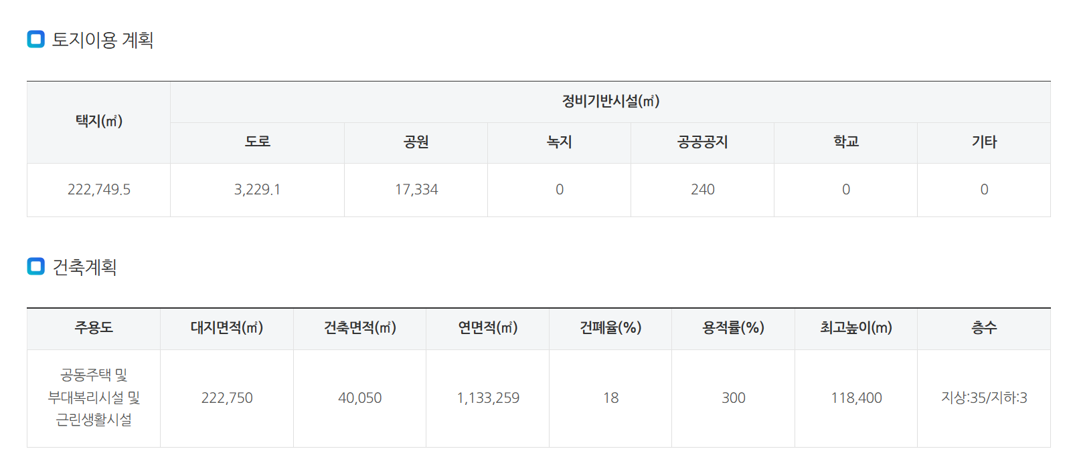
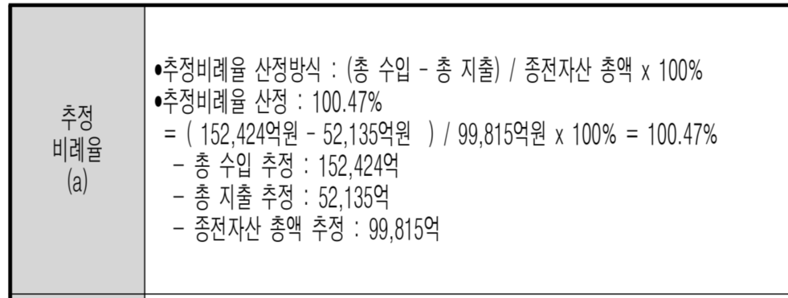
단지명
 |  |  |  |  |  |  |  |  |  |  |  |  | 정비 몽땅 | 1133259 | 용적률300% 기준임 말도 안됨
비례율 |  |  |  |  |  |  |  |  |  |  |  |  | 희림 홈피 | 1149691
 |  |  |  | 수치(백만원) | 출처위치(PDF페이지)
 | 종후자산총액 |  |  | 17,327,100 | pdf 3 |  |  |  |  |  | pdf 3 |  | 2026-02-27 | 통합심의결과
 | 사업비총액 |  |  | 6,463,800 | pdf 3 |  |  |  |  |  | pdf 3
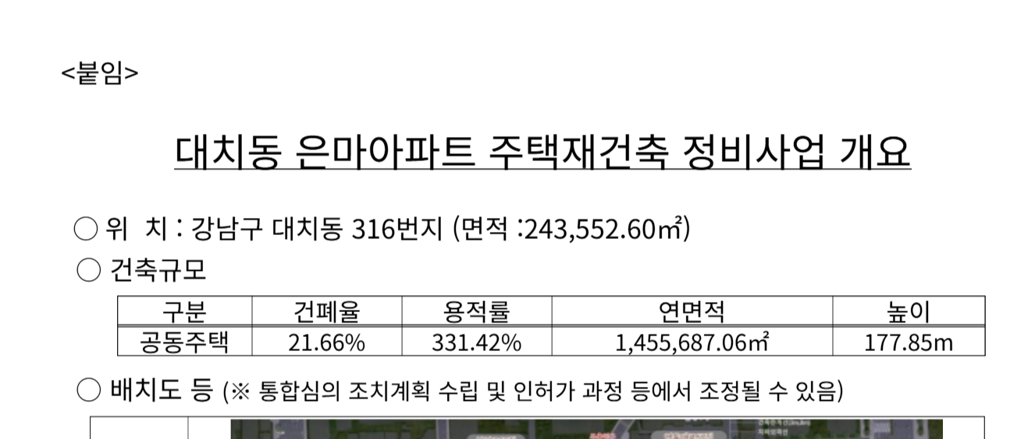
 | 종전자산총액 |  |  | 11,536,300 | pdf 3 |  |  |  |  |  | pdf 3
 | 비례율 |  |  | 94.17% |  |  |  |  |  |  | pdf 3

건축개요
 |  |  |  | 수치 | 출처위치 | 추정시 근거
 | 대지면적 |  |  | 222152.3 | pdf 8

 | 연면적
 | 지상 |  |  | 736,257 |  | 331.42% | 용적률 | 2026-2-27 통합심의
 | 지하 |  |  | 719,430 |  | 주차대수 | 3.0520528905
 | 합계 |  |  | 1,455,687 | 2026-2-27 통합심의

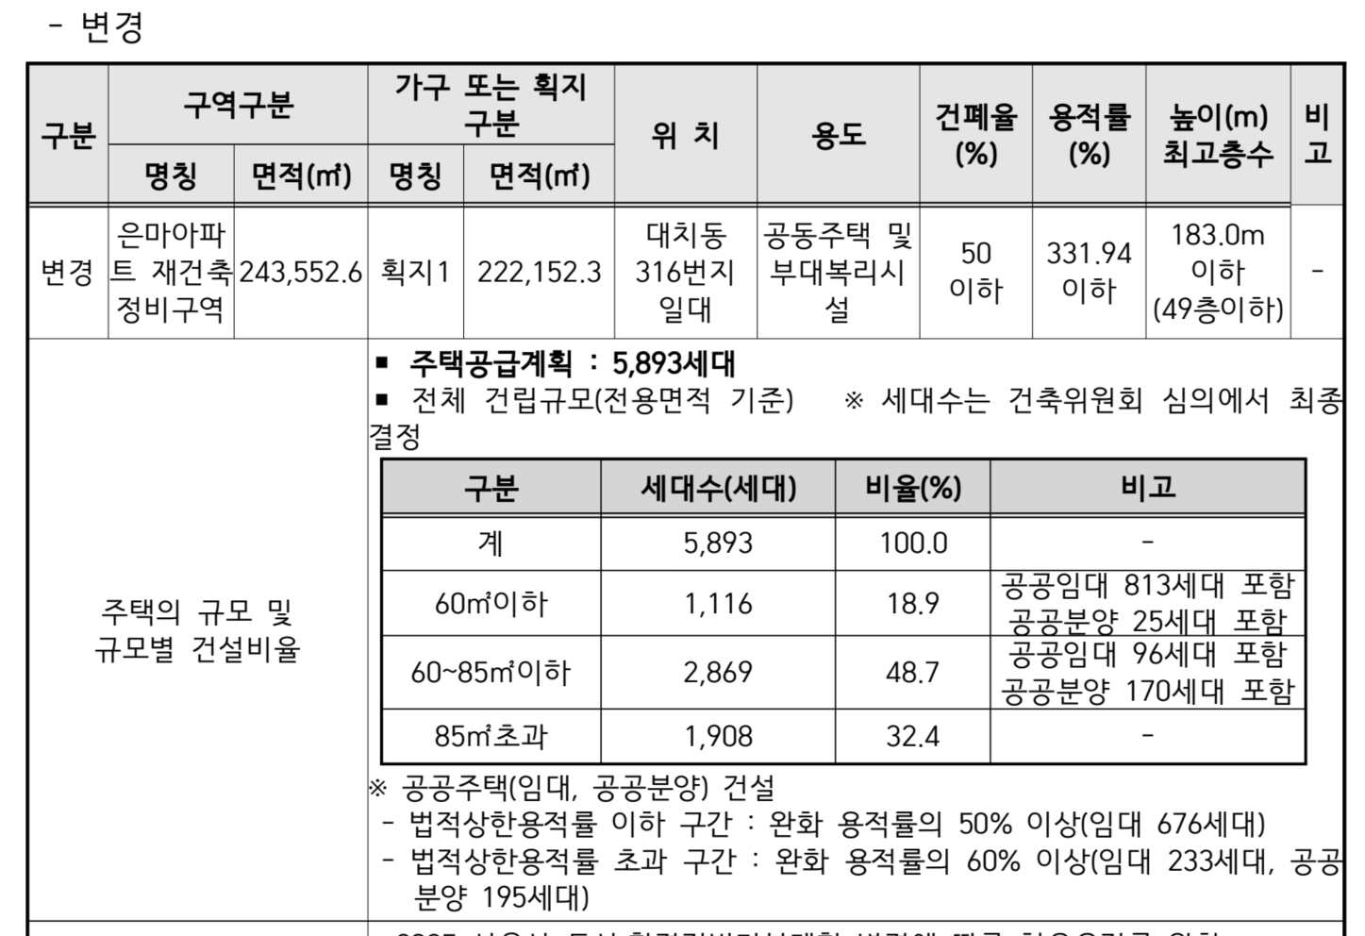
세대구성 | 세대수
 |  |  |  | 수치 | 출처위치 | 추정시 근거
 | 총세대수 |  |  | 5893 | pdf 10
 | 임대세대수 |  |  | 909 | pdf 10
 | 공공분양 |  |  | 195 | pdf 10
 | 조합원수 |  |  | 4424 | pdf 10
 | 일반분양수 |  |  | 365

세대구성 | 타입별 면적
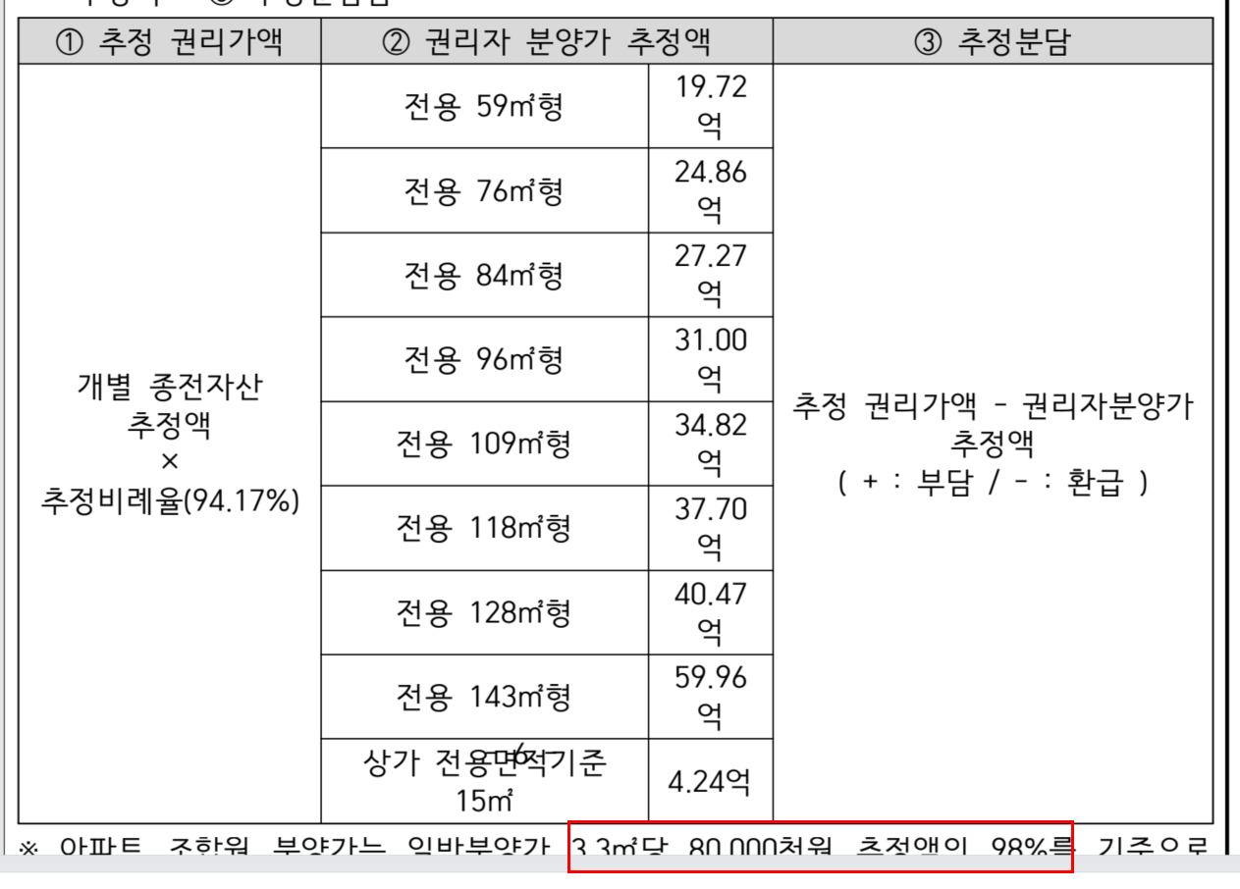
 | 총세대수
 |  | 타입 | 전유 | 분양 | 세대수 | 분양가/(평당) | 세대단가 | 분양총액 | 계약면적 | 연면적누계
 |  | 59 |  | 80 |  | 81.49 | 1972 |  |  |  | pdf 3
 |  | 76 |  | 103 |  | 79.75 | 2486 |  |  |  | pdf 3
 |  | 84 |  | 114 |  | 79.15 | 2727 |  |  |  | pdf 3
 |  | 96 |  | 130 |  | 78.73 | 3100 |  |  |  | pdf 3
 |  | 109 |  | 148 |  | 77.88 | 3482 |  |  |  | pdf 3
 |  | 118 |  | 160 |  | 77.89 | 3770 |  |  |  | pdf 3
 |  | 128 |  | 174 |  | 77.08 | 4047 |  |  |  | pdf 3
 |  | 143 |  | 194 |  | 102.23 | 5996 |  |  |  | pdf 3

 | 상가 |  | 15 |  |  |  | 424 |  |  | 64477.34 | pdf 2(기정연면적)

 | 타입별 면적

 | 총세대수
 |  | 타입 | 전유 | 분양 | 세대수 | 분양가/(평당) | 세대단가 | 분양총액 | 계약면적 | 연면적누계
 | 공공임대 | 60이하 | 59.9 | 82.164 | 813 | 6 | 149 | 121,241
 |  | 60~85이하 | 84.9 | 115.918 | 96 | 6 | 210 | 20,198

 | 공공분양 | 60이하 | 59.9 | 82.164 | 25 | 6 | 149 | 3,728
 |  | 60~85이하 | 84.9 | 115.918 | 170 | 6 | 210 | 35,766

 | 조분 | 60이하 | 59.9 | 82.164 |  |  |  |  |  |  | pdf 3
 |  | 60~85이하 | 84.9 | 115.918 | 2516 | 78.4 | 2,749 | 6,916,764 |  |  | pdf 3
 |  | 85초과 | 130.86438381 | 178.67535503 | 1908 | 78.4 | 4,237 | 8,085,083 |  |  | 85초과 조분가 역산

 | 일분 | 60이하 | 59.9 | 82.164 | 278 | 80 | 1,988 | 552,767 |  |  | pdf 3
 |  | 60~85이하 | 84.9 | 115.918 | 87 | 80 | 2,805 | 244,054 |  |  | pdf 3
 |  | 85초과 |  |  | 0 |  |  |  |  |  | pdf 3

 |  |  |  |  | 5893 |  |  |  |  |  | pdf 15

 | 상가 | 변경 | 15 |  |  |  | 424 |  |  |  | pdf 2(기정연면적/기정분양가)
 |  | 기정 |  | 30 |  |  | 627 | 1,347,500 |  | 64477.34
 |  |  |  |  |  |  |  | 9,242,017 |  |  | 85초과 제외
 |  |  |  |  |  |  |  | 8,085,083 |  |  | 85초과 조분가
 |  |  |  |  |  |  |  | 17,327,100 |  |  | 합계

 | 총세대수 | 건축개요참고용
 |  | 타입 | 전유 | 분양 | 세대수 | 분양가/(평당) | 세대단가 | 분양총액 | 계약면적 | 연면적누계
 | 공공임대 | 60이하 | 59 | 82.164 | 676 |  |  |  | 82.164378698 | 55543.12 | 실제는 분양면적 누계임 | pdf 15
 |  |  | 76 | 104.603 | 96 |  |  |  | 104.60270833 | 10041.86 | 실제는 분양면적 누계임 | pdf 16
 |  |  | 84 | 115.918 | 130 |  |  |  | 115.91784615 | 15069.32 | 실제는 분양면적 누계임 | pdf 16

비례율 재산정

 | 종전자산
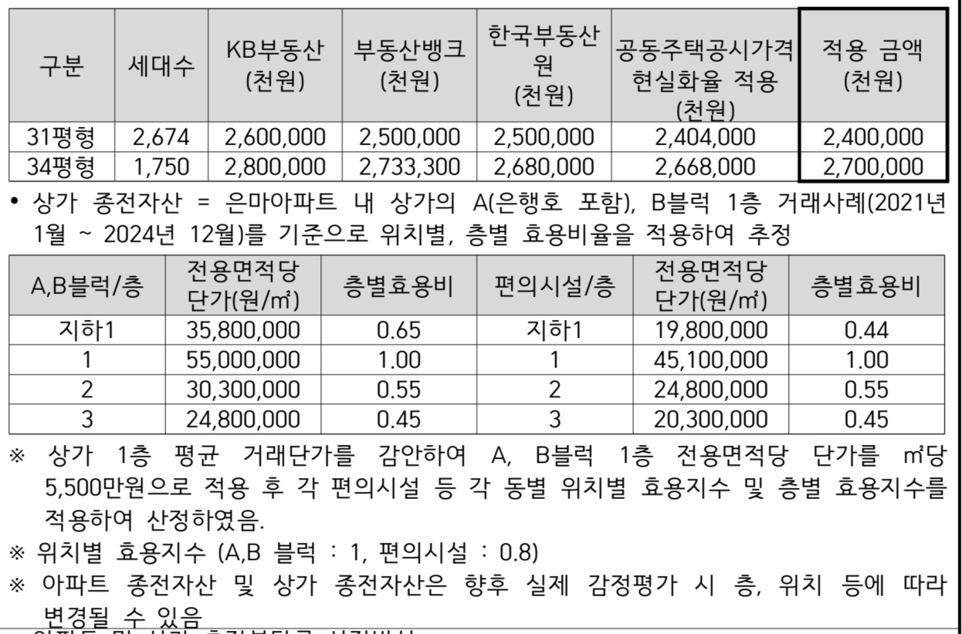
 | 구분 |  | 전용 면적(m2) | 공급 면적(m2) | 건물 면적(m2) | 대지 지분(m2) | 세대수 | 형별평균가격 (백만원) | 추정금액 (백만원)
 | 31평형 |  |  |  |  |  | 2674 |  | 2400 | 6417600 | pdf 2
 | 34평형 |  |  |  |  |  | 1750 |  | 2700 | 4725000 | pdf 2
 |  |  |  |  |  |  | 4424
 | 상가

 |  |  |  |  |  |  |  |  |  | 11,142,600 | 상가제외
 |  |  |  |  |  |  |  |  |  | 393,700 | 상가종전(역산)
 |  |  |  |  |  |  |  |  |  | 11,536,300 | 전체

 | 사업비
 |  |  | 연면적m2 | 공사비 | 기타사업비 | 사업비
 |  |  | 1,455,687 | 4,972,154 | 1,491,646 | 6,463,800
 |  |  | *) 역산 추정 | 평단가 | 0.30
 |  |  |  | 11.29

 | 비례율
 |  | 종후 | 사업비 | 종전 | 비례율
 |  | 17,327,100.0 | 6,463,800 | 11,536,300 | 94.17%

변수 재설계

 | 변수 |  |  | 평단가(백만원) | 구분
 |  | 조합원분양가 |  | 78.4 | 공급평당
 |  | 일반분양가 |  | 80.0 | 공급평당
 |  | 공사비 |  | 11.29 | 연면적평당

변수에 따른 비례율 재산정

 | 종후
 |  | 타입 | 전유 | 분양 | 세대수 | 분양가/(평당) | 세대단가 | 분양총액 | 계약면적 | 연면적누계
 | 공공임대 | 60이하 | 59.9 | 82.164 | 813 | 6 | 149 | 121,241
 |  | 60~85이하 | 84.9 | 115.918 | 96 | 6 | 210 | 20,198

 | 공공분양 | 60이하 | 59.9 | 82.164 | 25 | 6 | 149 | 3,728
 |  | 60~85이하 | 84.9 | 115.918 | 170 | 6 | 210 | 35,766

 | 조분 | 60이하 | 59.9 | 82.164 | 0
 |  | 60~85이하 | 84.9 | 115.918 | 2516 | 78.4 | 2,749 | 6,916,764
 |  | 85초과 | 130.86438381 | 178.67535503 | 1908 | 78.4 | 4,237 | 8,085,083

 | 일분 | 60이하 | 59.9 | 82.164 | 278 | 80.0 | 1,988 | 552,767
 |  | 60~85이하 | 84.9 | 115.918 | 87 | 80.0 | 2,805 | 244,054
 |  | 85초과 |  |  | 0

 |  |  |  |  | 5893

 | 상가 | 변경 | 15 |  |  |  | 424
 |  | 기정 |  | 30 |  |  | 627 | 1,347,500 |  | 64477.34

 |  |  |  |  |  |  |  | 17,327,100

 | 사업비
 |  | 공사비 | 연면적m2 | 공사비 | 기타사업비 | 사업비
 |  | 11.29 | 1,455,687 | 4,971,499 | 1,491,450 | 6,462,948

 | 비례율
 |  | 종후 | 사업비 | 종전 | 비례율
 |  | 17,327,100.0 | 6,462,948 | 11,536,300 | 94.17%

 |  |  |  |  |  |  |  |  |  |  |  |  |  |  |  |  |  |  |  |  |  | *) 공개 버전은 84 가는것만 하는것도 답일듯!!
 |  |  |  |  |  |  |  |  |  |  |  |  |  |  |  |  |  |  |  |  |  | 신축아파트 : 단지명
 |  |  |  |  |  |  |  |  |  |  |  |  |  | *) 공개 버전은 84 가는것만 하는것도 답일듯!! |  |  |  | 구축 |  |  |  | 부동산뱅크 | 대치푸르지오써밋
 |  |  |  |  |  |  |  |  |  |  |  |  |  |  |  |  |  | KB시세
 | 종전자산 |  |  |  |  |  |  |  |  |  |  |  |  | 종후 |  |  |  | 2026-04-06
 | 구분 |  | 전용 면적(m2) | 공급 면적(m2) | 건물 면적(m2) | 대지 지분(m2) | 세대수 | 형별평균가격 (백만원) | 추정금액 (백만원) |  |  | 권리가액 |  | 84.9 |  | 분담금 | 전용 | KB시세 | 총투자금 | 마진 | 수익률(마진/총투자금) | 부동산뱅크(상한) | 분양면적 | 평단가 | 신축보정 | 본건 84 신축 가액 추정
 | 31평형 |  |  |  |  |  | 2674 |  | 2400 |  |  | 2260.1669184 |  | 2,749 |  | 489 | 76.79 | 3516 | 4,005 | 1,308 | 33% | 4500 | 108 | 137.74104683 | 151.51515152 | 5,313
 | 34평형 |  |  |  |  |  | 1750 |  | 2700 |  |  | 2542.6877832 |  |  |  | 206 | 84.43 | 3916 | 4,122 | 1,190
 |  |  |  |  |  |  | 4424

